INSTRUKTION
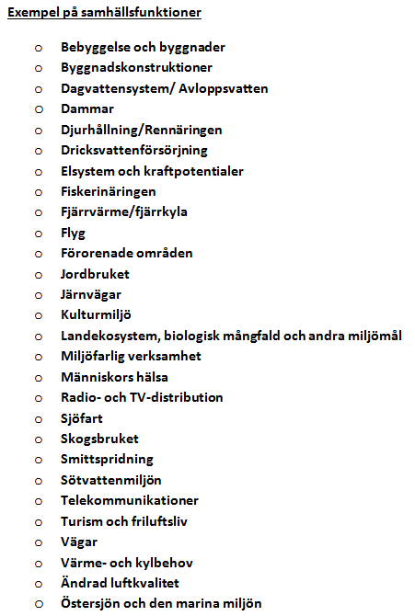
Denna analysmall arbetar med utgångspunkt från en samhällsfunktion och analyserar konsekvenserna av en klimateffekt i taget.
Se i Exempel-fliken hur klimateffekten Värmeböljor påverkar samhällsfunktionen Människors hälsa.

TIPS!
Vid behov av att lägga till rader.
1. Markera hela raden
2. Klicka höger mus-knapp
3. Välj "Infoga"
4. En ny rad infogas ovanför

